Exploração com a folha Excel
 | Os sapatos do gigante |  |  | 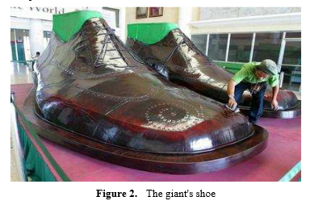
 | De acordo com o Guinness Book of the World Records, as Filipinas detêm o recorde do maior par de sapatos do mundo. Cada sapato tem 2,37 m de largura e 5,29 m de comprimento. Qual seria a altura do gigante que poderia usar esses sapatos?
 | Traduzido e adaptado de "Mathematical Modelling Approach in Mathematics Education”, Ayla Arseven, Cumhuriyet University, Turkey.
 | Disponível em: http://www.hrpub.org/download/20151130/UJER4-19504779.pdf

Notas de apoio à resolução do problema com recurso à folha Excel
> Construção da tabela
- Inserir os dados das variáveis em duas colunas
> Construção da nuvem de pontos
- Selecionar os dados da tabela construída
- Inserir gráfico de dispersão à
> Construção da reta que melhor se ajusta à nuvem de pontos
- Selecionar o gráfico e clicar com o botão esquerdo do rato sobre + (Elementos do gráfico)
- Selecionar Linha de Tendência
> Visualização da equação da reta
- Clicar com o botão direito do rato sobre a reta e escolher a opção Formatar linha de tendência
- Escolher Mostrar/Exibir Equação no gráfico

Relação entre comprimento do sapato e altura
24 | 158
21.5 | 150
25 | 170
23 | 160
29 | 170
26 | 154
28 | 168
29 | 169
30 | 177
23.5 | 158
Possível resolução com a folha Excel
 | 1) Recolha de dados |  | 2) Reta que melhor se ajusta à nuvem de pontos correspondente aos dados | 3) Equação da reta
 | Comprimento do sapato (cm) | Altura da pessoa (cm) |  | Declive | Ordenada na Origem
 | 24 | 158 |  | 2 | 101
 | 21.5 | 150
 | 25 | 170
 | 23 | 160
 | 29 | 170 |  | 4) Altura do gigante
 | 26 | 154 |  | Comprimento do sapato | Altura
 | 28 | 168 |  |  | cm | m
 | 29 | 169 |  | 529 | 1159 | 12
 | 30 | 177
 | 23.5 | 158

